info_generali
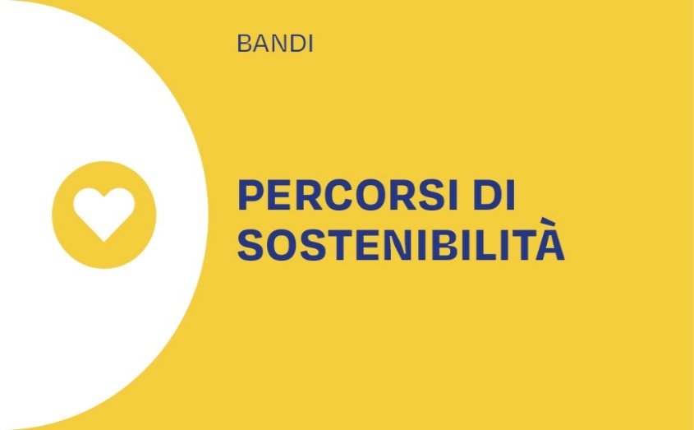 BANDO PERCORSI DI SOSTENIBILITA' 2026 MISURA 1A - Allegato M_1_A “Efficientamento" Dati generali

ISTRUZIONI: compilare esclusivamente le caselle a sfondo azzurro. Consultare il testo del Bando per i dettagli relativi al percorso di sostenibilità cui ci si sta candidando. E' assolutamente necessario che non si modifichino i collegamenti tra i vari fogli e le varie caselle, e che non si modifichino le formule.
Nome dell'Ente richiedente il contributo
DATI GENERALI
Descrivere brevemente (max 1000 caratteri) i percorsi di riqualificazione del patrimonio edilizio dell’ente già intrapresi.

